INFO
Hej!

Detta Excel-dokument utför dynamiska sökningar och innehåller s.k. macros.
Aktivera dessa genom att trycka på dialogen som visas ovan (d.v.s. inte på bilden nedan).

I fliken "input" finns en lista på alla gator i Stockholm

I fliken "dropDownCompact" kan användare söka på dessa gator…
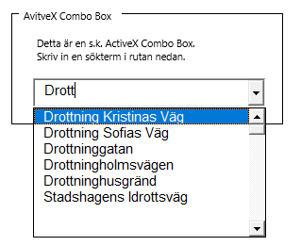

I exemplet ovan har användaren sökt på "Drott".
Excelbladet returnerar alla gatuadresser som innehåller just den söktermen.

Detta dokument är enbart en mall.
Under fliken "dropDown" ser du hur sökfunktionen är uppbyggd.

Det är alltså upp till dig att implementera sökfunktionen till ditt dokument.
Enklast är nog att göra en kopia av detta dokument och byta ut innehållet i fliken "input".

Frågor? Funderingar?

Mejla mig gärna på:
kontakt [at] andrewisen.se

https://andrewisen.se/
https://github.com/andrewisen/excel-dynamisk-sok

